Лист1
1. Задача о максимальном потоке
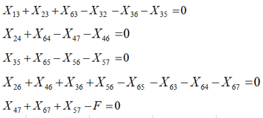
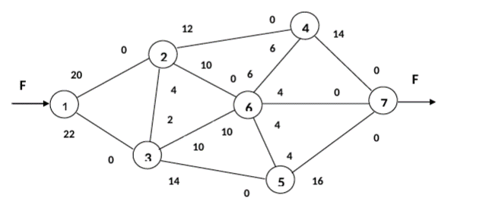

 | С12 | С13 | С23 | С32 | С24 | С26 | С36 | С63 | С35
 | 20 | 22 | 4 | 2 | 12 | 10 | 10 | 10 | 14 | Транспортные потоки могут идти в обоих направлениях некоторых дуг.
F | X12 | X13 | X23 | X32 | X24 | X26 | X36 | X63 | X35 | На рисунке обозначены максимальные пропускные способности в обоих направлениях
26 | 4 | 22 | 4 | 2 | 2 | 0 | 10 | 0 | 14

0 |  |  |  |  | С56 | С65 | С64 | С46 | С47 | С67 | С57
0 |  | F |  |  | 4 | 4 | 6 | 6 | 14 | 4 | 16
0 |  | 26 |  |  | X56 | X65 | X64 | X46 | X47 | X67 | X57
0 |  |  |  |  | 0 | 2 | 4 | 0 | 6 | 4 | 16
0
0
0

Лист2
2. Задача о потоке минимальной стоимости
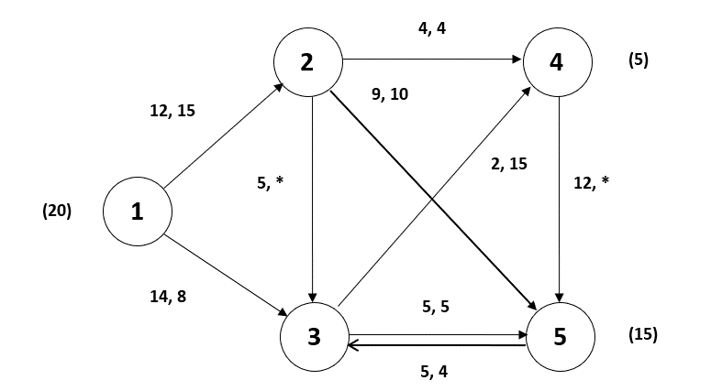
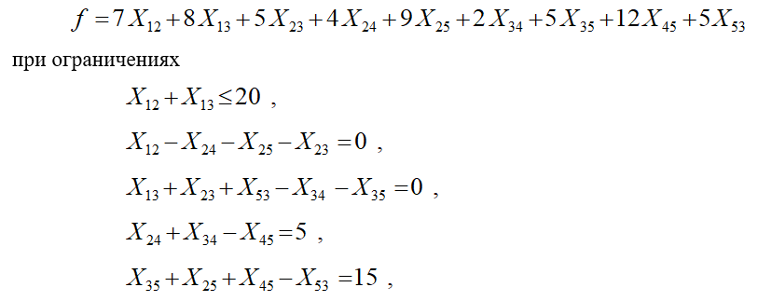

С12 | С13 | C23 | С24 | С25 | С34 | С35 | С53 | С45
12 | 14 | 5 | 4 | 9 | 2 | 5 | 5 | 12
X12 | X13 | X23 | X24 | X25 | X34 | X35 | X53 | X45
14 | 6 | 0 | 4 | 10 | 1 | 5 | 0 | 0

20 |  | F
0 |  | 385
0
5
15

Лист3
1
2
7
3
5
24
14
20
6
4
12
7
6
12
8
10
12
30
3. Задача о кратчайшем маршруте:между узлами 1 и 7
 | Стоимость доставки
 | С12 | С13 | С32 | С24 | С27 | С34 | С35 | С45 | С47 | С56 | С67
 | 24 | 20 | 14 | 12 | 30 | 10 | 12 | 6 | 7 | 8 | 12
 | X12 | X13 | X32 | X24 | X27 | X34 | X35 | X45 | X47 | X56 | X67
 | 0 | 1 | 0 | 0 | 0 | 1 | 0 | 0 | 1 | 0 | 0

 | 1 |  | 37
 | 0
 | 0
 | 0
 | 0 |  |  |  | F
 | 0
 | 1

задача сводится к определению минимума функции

Решите задачу с помощью поиска решения

